ICV
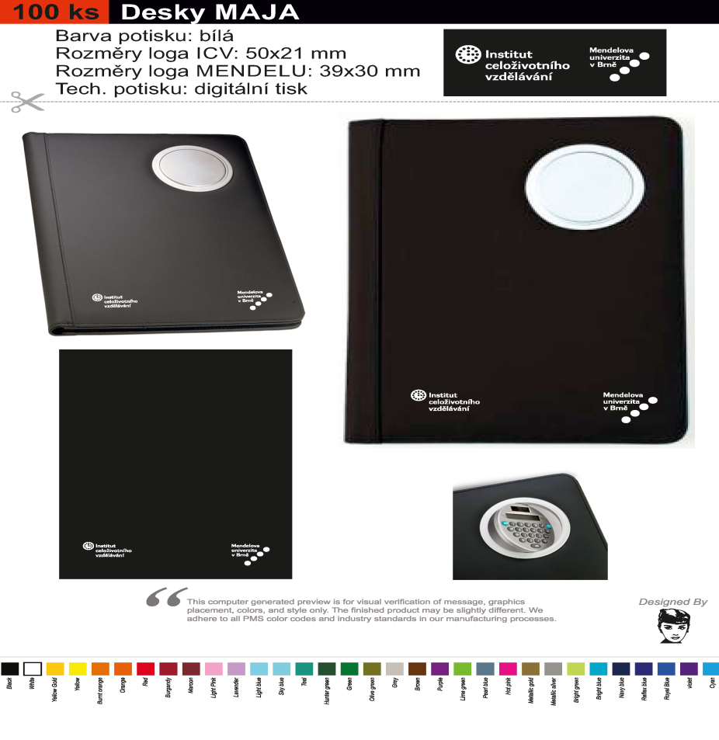
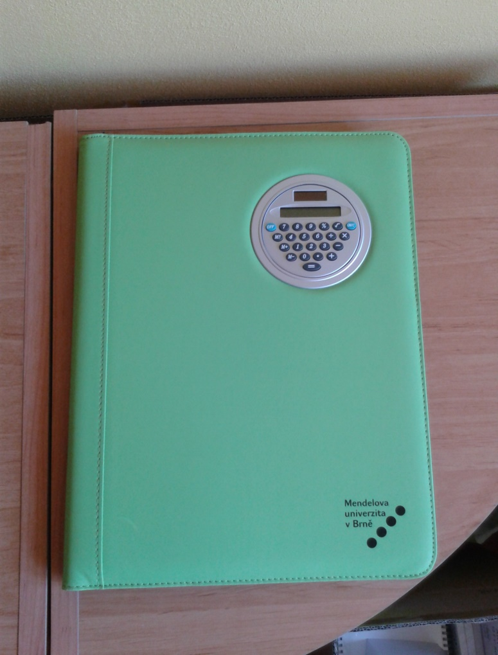
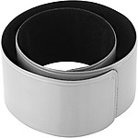
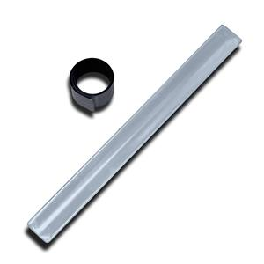
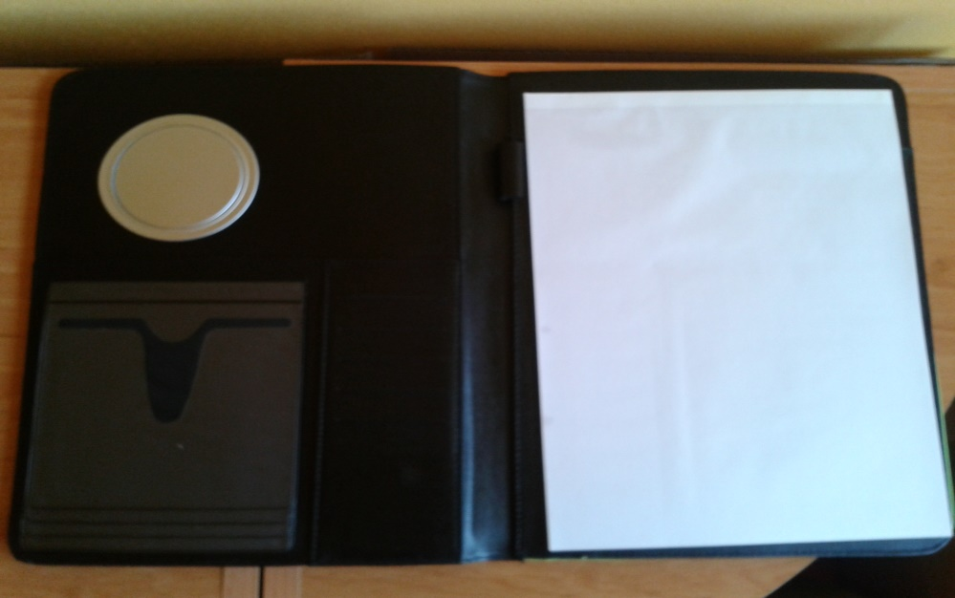
Předmět č. | Požadovaný propagační předmět | Specifikace předmětu | Požadované logo/loga dle jednotného vizuálního stylu | Přepokládaný počet ks | cena za 1 ks v Kč bez DPH | cena za 1 ks v Kč včetně DPH | cena za předmět celkem bez DPH | cena za předmět celkem včetně DPH
1. | Plastové kuličkové pero | Plastové kuličkové pero s vrškem ve tvaru koule, modré (co nejblíže barvě Pantone 7467), tampontisk 2 barvy (černá + bílá) | www.icv.mendelu.cz, facebook.com/icvMendelu, maskot Mendelín | 1230 |  |  | 0.00 | 0.00
2. | Konferenční desky MAJA | Desky MAJA zelené nebo černé (preferujeme zelené), formát A4, s kalkulačkou a blokem uvnitř, potisk 1 barvou | logo ICV, logo MENDELU | 80 |  |  | 0.00 | 0.00
3. | Reflexní pásky | Samonavíjecí reflexní páska stříbrná, potisk 2 barvy (černá, modrá Pantone 7467) | logo ICV, logo MENDELU, www.icv.mendelu.cz | 500 |  |  | 0.00 | 0.00
Celková nabídková cena v Kč bez DPH: |  |  |  |  |  |  | 0.00 Kč
 |  |  |  | Celková nabídková cena v Kč bez DPH: |  |  |  | 0.00 Kč

 | orientační obrázek požadovaného předmětu:

